注解-单元测试-JavaBean
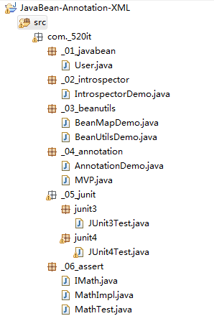
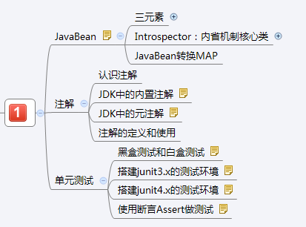
 |  |  | JavaBean

JavaBean规范:
JavaBean 是一种JAVA语言写成的可重用组件(类).
必须遵循一定的规范:
1):类必须使用public修饰.
2):必须保证有公共无参数构造器.
3):包含了属性的操作手段(给属性赋值,获取属性值).
分类:
1):复杂:UI,比如Button,Panel,Window类.
2):简单:domain,dao,service组件,封装数据,操作数据库,逻辑运算等.
成员:
1):方法:Method
2):事件:event
3):属性:property
--------------------------------------------------------
Java中属性的概念:
1):attribute:表示状态,Java中没有该概念,很多人把字段(Field)称之为属性(attribute).配置文件
2):property: 表示状态,但是不是字段,是属性的操作方法(getter/setter)决定的,框架中使用的大多数是属性.
操作属性的方法:
1.设置属性值:writeableMethod: setter方法:
public void setXxx(数据类型 变量){
赋值操作;
}
若:setName---->属性:name
若:setUserName---->属性:userName
若:setISBN-------->属性:ISBN
2.获取属性值:readableMethod: getter方法:
public 数据类型 getXxx(){
返回一个结果值;
}
若:getName---->属性:name
若:getUserName---->属性:userName
若:getISBN-------->属性:ISBN
若:数据类型是boolean,则不叫get方法,而是is方法.
标准的属性:一般提供字段,Eclipse生成getter/setter,字段和属性同名..
是否需要同时提供getter/setter:
public class User{
private String firstName;//名
private String lastName;//姓
//在数据库只需要存储全名
public void setFullName(String fullName){}
}

 |  |  |  | 内省机制:自省机制
内省(自省)机制(Introspector):操作(获取/设置)JavaBean对象中的方法/事件/属性.通常都是在操作属性
核心类:java.beans.Introspector.
---------------------------------------------------------------------------

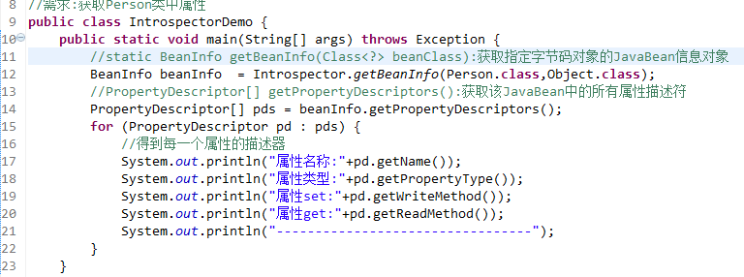

开发(框架)中,经常使用Apache commons的BeanUtils工具来操作JavaBean.
-------------------------------------------------------------------
准备:
commons-beanutils-1.9.2.jar
commons-collections-3.1.jar
commons-logging-1.2.jar.
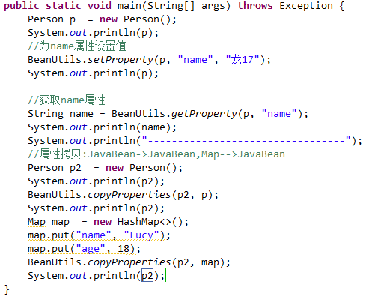

JavaBean和Map的相互转换

Map和JavaBean是相似的:
map的 key 好比是JavaBean的属性名.
map的value好比是JavaBean的属性值.
企业中,经常会把JavaBean转换为Map,或则把Map转换为JavaBean.
-----------------------------------------------------------

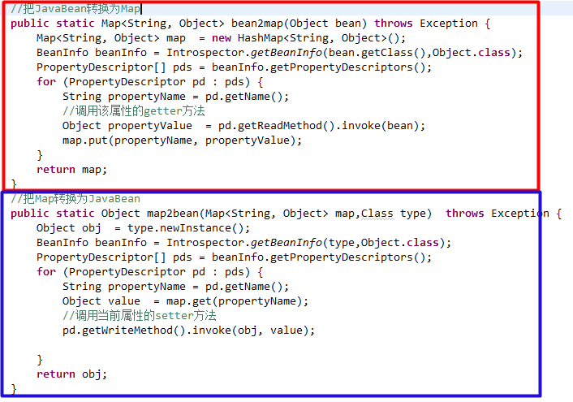

 | Lombok—Java代码自动生成

Lombok—Java代码自动生成:
Lombok是一款小巧的代码生成工具.
LomBok主要特性有：自动生成默认的getter/setter方法、自动化的资源管理（通过@Cleanup注解）及注解驱动的异常处理等。目前在国外广泛应用。
LomBok目标是让程序员写更少的代码,以及改进一些原始语法中不尽人意的地方。Lombok能做到这一点。既不是用annotations process,也不是用反射。而是直接黑到了编译过程中。所以对运行效率没有任何影响，我们可以通过反编译class文件进行验证。
详细参加Lombok—Java代码自动生成.mht文档:

 |  |  |  |  | 认识注解
Java5开始，java开始对元数据的支持，也就是Annotation(注解)。
元数据：metadata:描述数据(类/字段/构造器等)的数据.
----------------------------------------------------------------
所有的Annotation都是java.lang.annotation.Annotation 接口的子接口，所以Annotation是一种特殊的接口(枚举也是特殊的类）；
@interface Override {} ---> interface Override extends java.lang.annotation.Annotation{}
所有的枚举类,都是java.lang.Enum类的子类.
enum Gender{}------> class Gender extends java.lang.Enum{}
注解被用来为程序元素(类，方法，成员变量等)设置元数据。
注解,标签,Annotation都是一体.
------------------------------------------------------------------
使用注解需要注意,必须有三方参与才有意义:
1):得有注解标签;
2):被贴的程序元素(类,字段,构造器,方法等);
3):由第三方的程序来赋予注解特殊的功能(也是Java代码).

注解的作用:
给程序元素设置元数据.(配置数据)
-------------------------------------------------
这几天还不能理解真正含义,
是一种配置文件, XML.
学习Servlet的时候:
XML配置:需要8行代码.
使用注解:@WebServlet("/xx"),一行足以

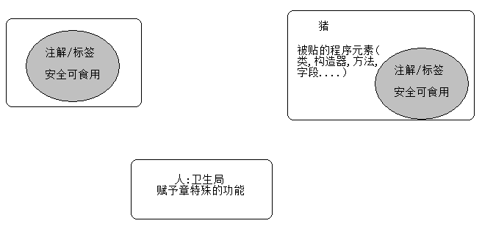

 |  |  |  | JDK的内置注解
JDK内置的注解：JDK自带的注解
-----------------------------------------------------------------
@Override 限定覆写父类方法
@Deprecated 标记已过时,不推荐使用.
@SuppressWarings 抑制编译器发出的警告,
@SuppressWarings(value="xxx")
@SafeVarargs 抑制堆污染警告(Java7开始出现的)
堆污染:当方法使用可变参数和泛型的时候,可能会导致堆污染问题.
@SafeVarargs
public static <T> List<T> asList(T... a) {
}
HashSet 和HashMap有何关系?
java.util.Date类中大多数方法都是过时的,从jdk1.1开始就已经过时了,问题是,注解是Java5开始出现的.
在jdk1.1的时候,没有注解,怎么标记为过时?:
以前使用文档标签@deprecated来标记为过时:

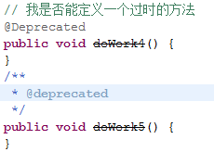

问题:
第一个问题:为啥有的注解可以有参数,有的却没有.比如:@SuppressWarings(value="all")就可以有参数
第二个问题:为啥有的注解可以贴在类上,方法上,字段上,变量上,而有的只能贴在方法,比如@Override只能贴在方法上.

 |  |  | JDK中的元注解

元注解: 注解的元数据:
描述注解的注解.
注解是贴在类,方法,构造器,字段上--->设置一些信息.
元注解贴在注解的声明之上,----->限定注解的信息(可以贴在哪些地方,可以存活多久等)
-------------------------------------------------------------------------------------
@Retention: 表示注解可以保存在哪一个时期.
保存的时期的值,封装在RetentionPolicy枚举类中:
注意:一般的,自定义的注解,使用RUNTIME.(使用反射赋予注解功能)
@Target: 表示注解可以贴在哪些位置(类,方法上,构造器上等等).
位置的常量封装在ElementType枚举类中:
ElementType.ANNOTATION_TYPE只能修饰Annotation
ElementType.CONSTRUCTOR只能修饰构造方法
ElementType.FIELD只能修饰字段(属性),包括枚举常量
ElementType.LOCAL_VARIABLE只能修饰局部变量
ElementType.METHOD只能修饰方法
ElementType.PACKAGE只能修饰包(极少使用)
ElementType.PARAMETER只能修饰参数
ElementType.TYPE只能修饰类，接口，枚举
@Documented: 使用@Documented标注的标签会保存到API文档中.
@Inherited: @Inherited标注的标签可以被子类继承到.
比如:若@MVP在定义的时候被@Inherited标注了.
@MVP
class User{}
class Student extends User{}
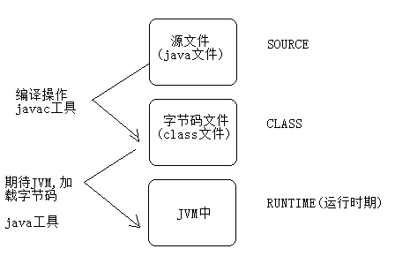

 | 注解的定义和使用（了解）
开发中,定义注解的机会不多,大多数情况都是使用框架自带的注解.
-------------------------------------------------------------------------
@Target(ElementType.TYPE) 表明贴的位置:类/接口/枚举
@Retention(RetentionPolicy.RUNTIME) 存在的时期
public @interface 注解的名 {
String value();//抽象方法,在注解中,我们称之为属性,属性使用名词表示
int age() default 22;//设置默认值
}
注意:数据类型只能是：only primitive type(基本数据类型), String, Class, annotation, enumeration(枚举), arrays(一维数组)
使用注解:
@注解名词,但是只能贴在类/接口/枚举上.
--------------------------------------------------------------------------
因为注解可以贴在类,构造器,方法,字段等上.
所有在Class,Constructor,Field,Method类中,有获取注解的方法:
public boolean isAnnotationPresent(Class annotationClass):
判断该成员上是否有指定的注解标注.
public Annotation getAnnotation(Class annotationClass):
获取该成员上的指定的注解.
public Annotation[] getAnnotations():
获取该成员上所有的注解.

 |  |  |  |  |  | 认识测试

软件测试伴随着整个软件生命周期:------->软件工程--->(UML)
软件开发: 开发攻城狮
软件测试: 测试攻城狮
软件测试:
黑盒测试:
灰盒测试:
白盒测试:
-------------------------------------------------------------------------
黑盒测试：
黑盒测试也称功能测试，它是通过测试来检测每个功能是否都能正常使用。
在测试中，把程序看作一个不能打开的黑盒子，在完全不考虑程序内部结构和内部特性的情况下，在程序接口进行测试，
它只检查程序功能是否按照需求规格说明书的规定正常使用，程序是否能适当地接收输入数据而产生正确的输出信息。
黑盒测试着眼于程序外部结构，不考虑内部逻辑结构，主要针对软件界面和软件功能进行测试。
黑盒测试是以用户的角度，从输入数据与输出数据的对应关系出发进行测试的。
很明显，如果外部特性本身设计有问题或规格说明的规定有误，用黑盒测试方法是发现不了的。
作用：
黑盒测试法注重于测试软件的功能需求，主要试图发现下列几类错误。
功能不正确或遗漏；
界面错误；
输入和输出错误；
数据库访问错误；
性能错误；
初始化和终止错误等。
白盒测试：由开发人员来测试.
又称结构测试、透明盒测试、逻辑驱动测试或基于代码的测试。
它是按照程序内部的结构测试程序，通过测试来检测产品内部动作是否按照设计规格说明书的规定正常进行，
检验程序中的每条通路是否都能按预定要求正确工作。 这一方法是把测试对象看作一个打开的盒子，测试人员依据程序内部逻辑结构相关信息，
设计或选择测试用例，对程序所有逻辑路径进行测试，通过在不同点检查程序的状态，确定实际的状态是否与预期的状态一致。
白盒测试是一种测试用例设计方法，盒子指的是被测试的软件，白盒指的是盒子是可视的,你清楚盒子内部的东西以及里面是如何运作的。
"白盒"法全面了解程序内部逻辑结构、对所有逻辑路径进行测试。测试者必须检查程序的内部结构，从检查程序的逻辑着手，得出测试数据。

在你不知道如何测试代码之前，就不应该编写程序。
而一旦你完成了程序，测试代码也应该完成。除非测试成功，你不能认为你编写出了可以工作的程序。
--------------------------------------------------------------------------------------------------------
在编写功能实现之前,应该先写测试代码----->测试先行!!!

白盒测试:
JUnit是由 Erich Gamma 和 Kent Beck 编写的一个回归测试框架（regression testing framework）。Junit测试是程序员测试，即所谓白盒测试，因为程序员知道被测试的软件如何（How）完成功能和完成什么样（What）的功能。
官方网址：http://www.junit.org/
主要版本：JUnit3.x/JUnit4.x

 | 搭建JUnit3.X的测试环境

步骤:
1.把junit3.x的测试jar,添加到该项目中来;(添加如右图)
2.定义一个测试类,并让该测试类继承于TestCase类.
测试类的名字: XxxTest Xxx表示一个模块:
3.在EmployeeDAOTest中编写测试方法:如
public void testXxx() throws Exception {
}
注意:方法是public修饰的,无返回的,无参数,必须以test作为方法的前缀,Xxx表示测试的功能名字.
温馨提示:输入test,按atl+/,再敲回车,就有测试方法,再修改方法的名字.
4.选择某一个测试方法,鼠标右键选择 [Run As]中的[JUnit Test];或者选中测试类右键选择[Run As]中的[JUnit Test],表示测试该类中所有的测试方法.
若要在测试方法之前做准备操作:
EmployeeDAOTest覆写TestCase中:protected void setUp() throws Exception方法
若要在测试方法之后做回收操作:
EmployeeDAOTest覆写TestCase中:protected void tearDown() throws Exception方法
执行顺序: setUp->测试方法->tearDown-->setUp--测试方法2->tearDown
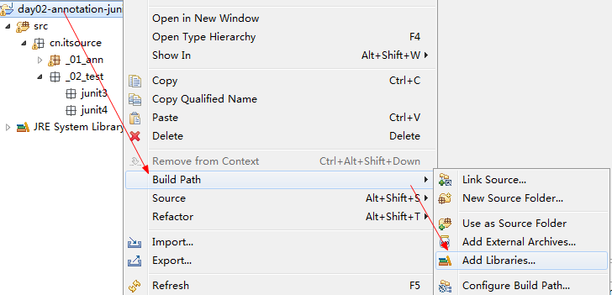

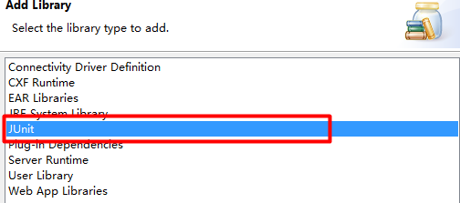

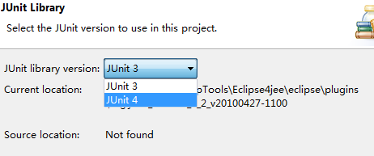

 |  | 搭建JUnit4.X的测试环境

步骤:
1.把junit4.x的测试jar,添加到该项目中来;
2.定义一个测试类EmployeeDAOTest.(不再继承TestCase类)
测试类的名字: XxxTest
3.在EmployeeDAOTest中编写测试方法:如
@Test
public void testXxx() throws Exception {
}
注意:方法是public修饰的,无返回的,该方法上必须贴有@Test标签,XXX表示测试的功能名字.
4.选择某一个测试方法,鼠标右键选择 [run as junit],或则选中测试类,表示测试该类中所有的测试方法.
以后单元测试使用最多的方式:
若要在测试方法之前做准备操作:
EmployeeDAOTest随意定义一个方法并使用@Before标注:
@Before
public void xx() throws Exception方法
若要在测试方法之后做回收操作:
EmployeeDAOTest随意定义一个方法并使用@After标注:
@After
public void xx() throws Exception方法
特点:每次执行测试方法之前都会执行Before方法,每次执行测试方法之后都会执行After方法;
有没有方式之初始化一次,和最终销毁一次呢?
@BeforeClass标签:在所有的Before方法之前执行,只在最初执行一次. 只能修饰静态方法
@AfterClass标签:在所有的After方法之后执行,只在最后执行一次. 只能修饰静态方法
执行顺序: BeforeClass->(Before->Test-After多个测试方法)-->AfterClass

 |  |  |  | 断言测试

知道输入什么，知道出现什么结果
知道输入什么，知道不该出现什么结果
输入与输出，都是测试数据；也称为测试用例；
--------------------------------------------------------------
测试的成功与否的判断:
1):需要使用断言:Assert
2):若断言成功,才测试成功! 断言失败,测试失败.
测试最后,出现绿条---->断言成功
出现红条---->断言失败
如果没有使用断言,那么绿条没有意义.
断言有:期望值,真实值,当真实值和期望值相同则断言成功,反之亦反.
--------------------------------------------------------------
准备工作:
1.定义一个接口,表示数学运算:IMath;
2.定义一个实现类:MathImpl,实现于IMath,并覆盖IMath的方法.
3.编写MathImpl的测试类:MathTest: 测试MathImpl中的两个方法.
--------------------------------------------------------------
①:Assert.assertEquals(message, expected, actual):比较的值
三个参数:
message: 断言失败的提示信息,断言成功不会显示.
expected: 期望值
actual: 真实值
若真实值和期望值相等,则断言成功.--->绿条
②:Assert.assertSame(message, expected, actual):比较地址,是同一个对象
Assert.assertNotSame(message, expected, actual):断言不是同一个对象
③:Assert.assertTrue(message, condition):断言condition应该为TRUE.
④:Assert.assertFalse(message, condition):断言condition应该为FALSE.
⑤:Assert.assertNull(message, object):断言对象object为null.
⑥:Assert.assertNotNull(message, object):断言对象object不为null.
⑦:@Test(expected=ArithmeticException.class)
期望该方法报错,报错ArithmeticException.
⑧:@Test(timeout=400)
期望该方法在400毫秒之内执行完成.

 |  |  |  |  | 小结

XML
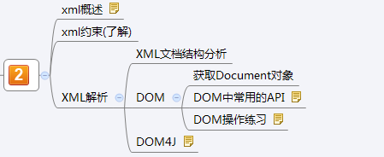
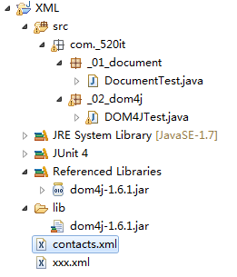
xml概述
XML(eXtensible Markup Language)，是一种可扩展的标记语言，类似HTML。
HTML: 显示页面,网页. 学习里面自带的标签<html>
XML: 传输数据，而非显示数据。
XML标签没有被预定义，需要用户自行定义标签。
XML技术是W3C组织(World Wide Web Consortium万维网联盟)发布的，目前遵循的是W3C组织于2000年发布的XML1.0规范。
XML被广泛认为是继Java之后在Internet上最激动人心的新技术。
---------------------------------------------------------------------------------
XML有两个编码: 要保证两个编码相同,都为UTF-8
内容编码:
文件本身的编码:
一个XML文档必须有且仅有一个根标签，其他标签都是这个根标签的子标签或孙标签

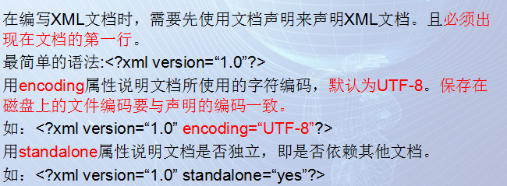

问题:现在在XML文件中所有的标签都是用户自定义的,那么会不会出错呢?
所以此时需要一种约束来限定我们的xml文件中的标签的书写(标签名/标签的个数/标签的顺序等等)
这个就叫做XML约束(DTD/Schema)

xml的文档结构描述

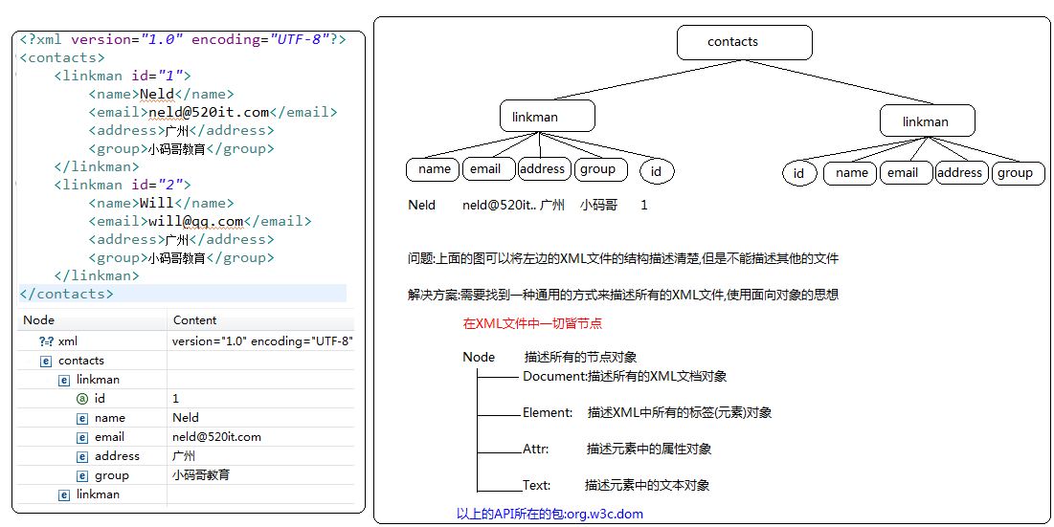

 | 获取Document对象
DOM(Document Object Model)解析的特点:
一次性将整个XML文件加载到内存中,然后在内存中会形成一棵树(DOM树),所以在内存中,操作的就是一个一个的对象(Document/Element/Attr/Text),实际就是在对其中CRUD(增删改查),但是在实现增删改的时候此时操作的是内存中的数据,和磁盘中的数据没有任何关系,如果需要修改磁盘中的数据,需要做数据同步(从内存中写到磁盘)
优点:操作简单
缺点:如果文件过大,可能会造成内存溢出
解析的效率较低,使用的是线性检索
--------------------------------------------------------------------------------------------------------------------
获取文档对象:Document
步骤:
1.获取工厂类对象(DocumentBuilderFactory)
DocumentBuilderFactory fac = DocumentBuilderFactory.newInstance();
2.通过工厂对象创建DocumentBuilder对象
DocumentBuilder builder = fac.newDocumentBuilder();
3.通过DocumentBuilder对象解析一个XML文件
File f = new File(“F:/JavaProjects/XML/contacts.xml”);
Document doc = builder.parse(f);

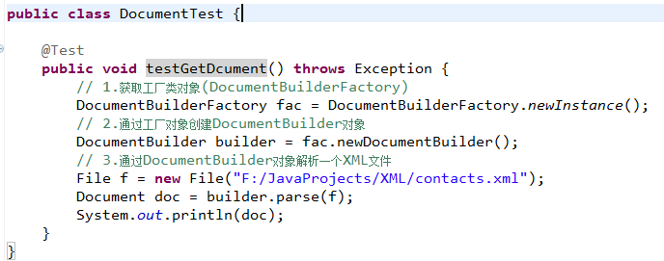

 |  | 常用的API
Node接口:
String getTextContent():获取元素的文本内容
void setTextContent(String textContent):给元素设置新的文本内容
Node appendChild(Node newChild):往当前元素中增加新的儿子.
老爸.appendChild(新的儿子);
Node removeChild(Node oldChild):从当前节点下删除指定的儿子节点.
-----------------------------------------------------------------------------
Document接口:
Element getDocumentElement():获取并返回文档的根元素对象.
Element getElementById(String elementId):根据指定的id属性的值,获取对应的Element对象.
若当前解析的XML文件没有约束文件,并且没有对id属性有ID类型约束,则不能使用该方法.
NodeList getElementsByTagName(String tagName):根据指定的标签名获取文档中所有的子元素.
Element createElement(String tagName):根据指定的元素名,创建Element对象.
-----------------------------------------------------------------------------
Element接口:
NodeList getElementsByTagName(String tagName):根据指定的标签名获取当前元素下(this)所有的子元素.
void setAttribute(String attrName, String attrValue):为当前元素对象设置指定名子的属性和属性值.
String getAttribute(String attrName):获取当前元素指定属性名的属性值.

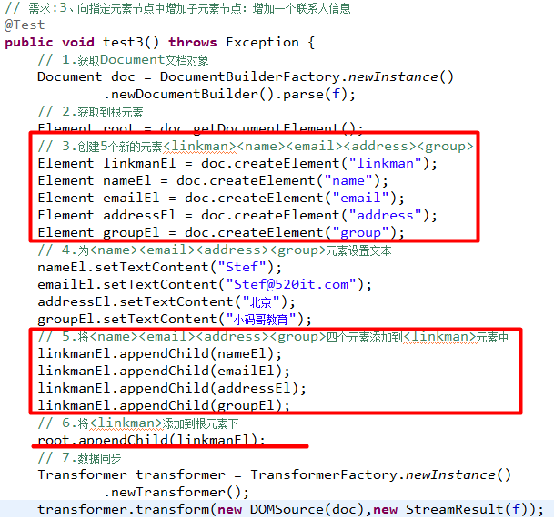

 |  | DOM操作练习
需求:1、得到某个具体的文本节点的内容:取出第二个联系人的名字
步骤:
1.获取文档对象
2.获取根元素
3.获取第二个联系人元素
4.获取联系人的姓名元素
5.获取姓名元素中的文本

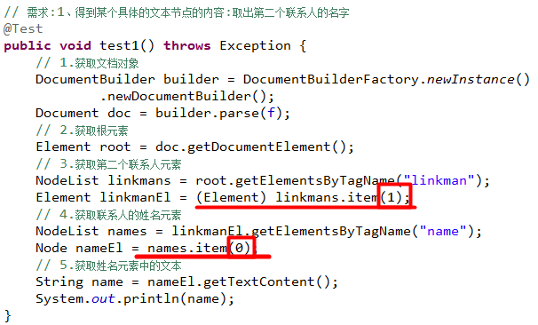

需求:2、修改某个元素节点的主体内容：把第一个联系人的邮箱改掉neld@520it.com改为neld@baidu.com
步骤:
1.获取文档对象
2.获取根元素
3.获取第一个联系人元素
4.获取联系人的邮箱元素
5.修改邮箱元素的文本内容
6.数据同步
核心类:Transformer
获取Transformer对象:
使用TansformerFactory.newInstance().newTransformer()获取对象
调用abstract void transform(Source xmlSource, Result outputTarget)
参数:
xmlSource :使用DOMSource来创建 new DomSource(Document对象)
outputTarget :使用StreamResult来创建 new StreamResult(文件对象)

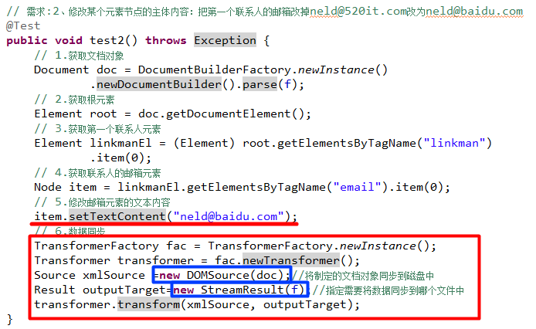

需求:3、向指定元素节点中增加子元素节点：增加一个联系人信息
步骤:
1.获取Document文档对象
2.获取到根元素
3.创建5个新的元素<linkman><name><email><address><group>
4.为<name><email><address><group>元素设置文本
5.将<name><email><address><group>四个元素添加到<linkman>元素中
6.将<linkman>添加到根元素下
7.数据同步

需求:4、操作XML文件中元素的属性：设置/获取联系人的id属性
步骤:
1.获取文档对象
2.获取根元素
3.获取第三个联系人元素
4.为当前的联系人设置id属性
5.数据同步

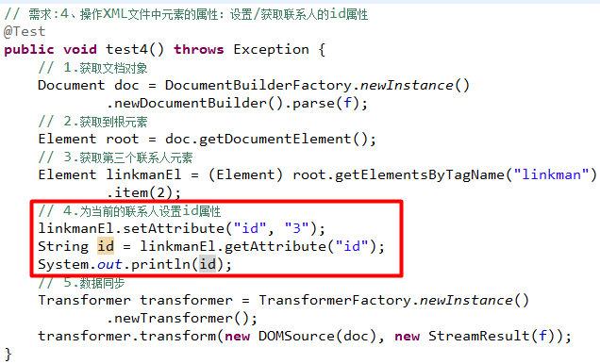

需求:5、删除指定元素节点：删除第三个联系人信息
步骤:
1.获取文档对象
2.获取根元素
3.获取第三个联系人元素
4.删除第三个联系人元素
父元素.removeChild(子元素);
5.数据同步

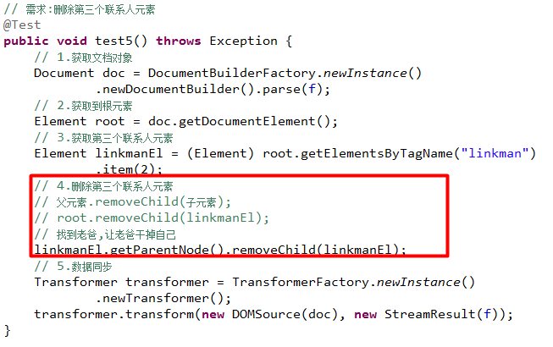

需求:6、在内存中创建一个Document对象
当不存在一个需要解析的XML文件的时候,通常是在内存直接创建一个新的(空的)Document对象

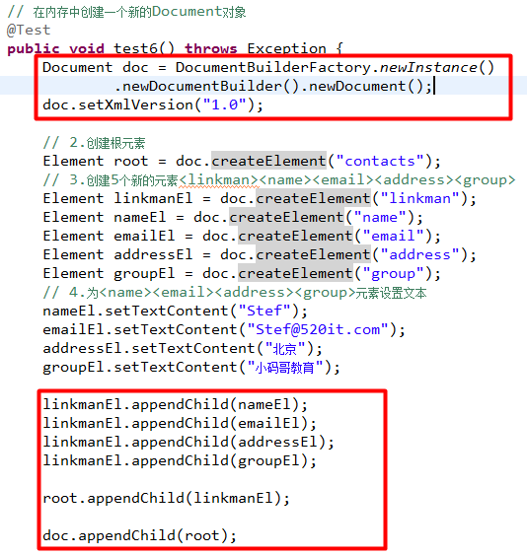

 |  |  | DOM4J
DOM 的缺陷 :
1.性能低---线性检索
2.不够安全,一次性将整个文件加载到内存中,拷贝造成内存溢出
DOM4J(DOM For Java):
优点:操作简单,性能更高
--------------------------------------------------------------------------------------------
使用DOM4J(第三方提供的解析XML的工具)实现XML解析:
步骤:
1.导包
dom4j-1.6.1.jar
2.参考压缩包中的文档进行开发
dom4j-1.6.1\docs\guide.html
3.在项目实现相关的功能
DOM4J通常在框架中使用的比较多

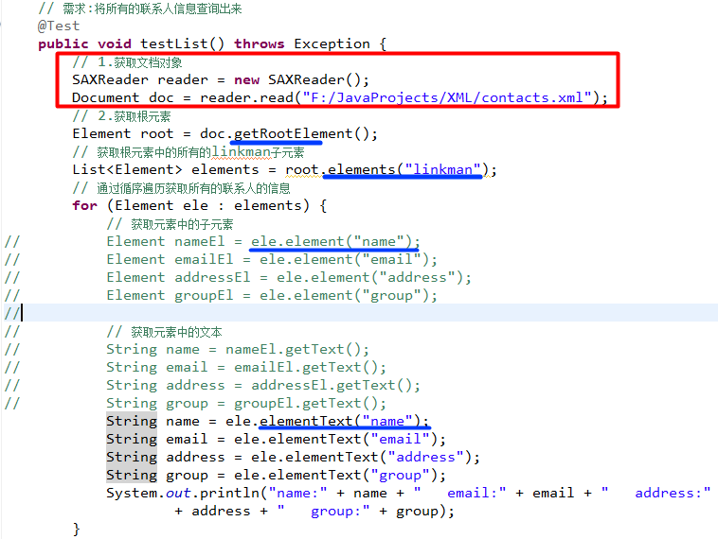
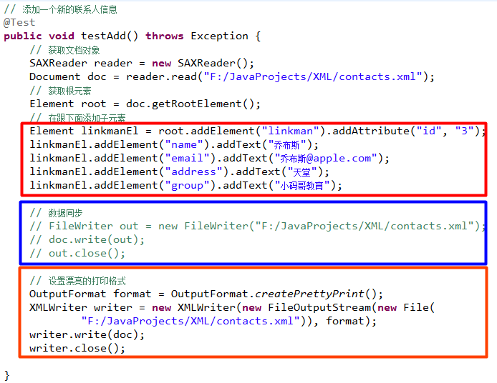

 | 小结

XML及XML解析技术
 | 认识XML
XML(eXtensible Markup Language)，是一种可扩展的标记语言，类似HTML。
HTML: 显示页面,网页. 学习里面自带的标签<html>
XML: 传输数据，而非显示数据。
XML标签没有被预定义，需要用户自行定义标签。
XML技术是W3C组织(World Wide Web Consortium万维网联盟)发布的，目前遵循的是W3C组织于2000年发布的XML1.0规范。
XML被广泛认为是继Java之后在Internet上最激动人心的新技术。
---------------------------------------------------------------------------------
XML有两个编码: 要保证两个编码相同,都为UTF-8
内容编码:
文件本身的编码:
一个XML文档必须有且仅有一个根标签，其他标签都是这个根标签的子标签或孙标签

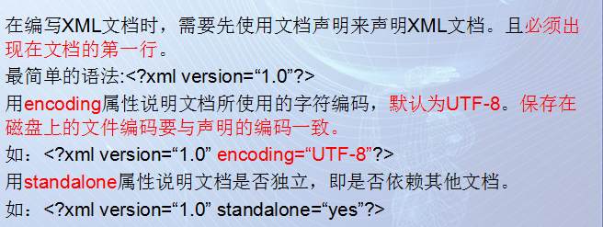
XML都是用户自定义的标签，若出现小小的错误，软件程序将不能正确地获取文件中的内容而报错。
XML技术中，可以编写一个文档来约束一个XML的书写规范，这个文档称之为XML约束。
两个概念：
格式良好的XML：遵循XML语法的XML
有效的XML：遵循约束文档的XML
总之：约束文档定义了在XML中允许出现的元素名称、属性及元素出现的顺序等等。
参考: XML约束 sheet

 | XML文档结构分析
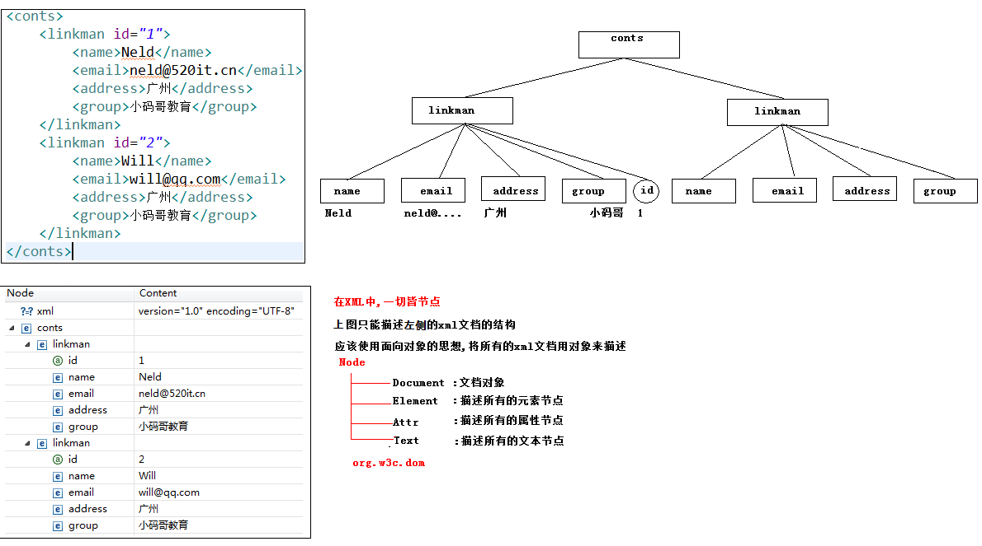

 |  | 获取Document文档对象
DOM:Document Object Model:文档对象模型,把文档中的成员描述成一个个对象.
特点:
在加载的时候,一次性的把整个XML文档加载进内存,在内存中形成一颗树(Document对象).
我们以后使用代码操作Document,其实操作的是内存中的DOM树,和本地磁盘中的XML文件没有直接关系.
比如:我保存了一个联系人, 仅仅是内存中多了一个联系人,但是在XML文件中没有新增的痕迹.
除非做 同步操作(把内存中的数据更新到XML文件).----->增删改操作完之后,都需要做同步操作.
缺点:若XML文件过大,可能造成内存溢出.
操作XML的增删改查(CRUD)的时候很简单,但是性能比较低下.
-------------------------------------------------------------------------------------
获取Document文档对象:
操作步骤:
1.明确需要解析的XML文件在哪里.
File f = new File("H:/JavaPros/day03-dom-dom4j/contacts.xml");
2.通过DocumentBuilderFactory创建自身对象,DocumentBuilder的工厂,目的创建DocumentBuilder对象.
工厂模式往往体现着单例设计模式.
DocumentBuilderFactory factory = DocumentBuilderFactory.newInstance();
3.通过DocumentBuilderFactory对象创建DocumentBuilder对象(Document对象的构造器).
DocumentBuilder builder = factory.newDocumentBuilder();
4.通过DocumentBuilder对象的parse方法,解析一个已存在的XML文件,从而得到Document对象.
Document doc = builder.parse(f);
-------------------------------------

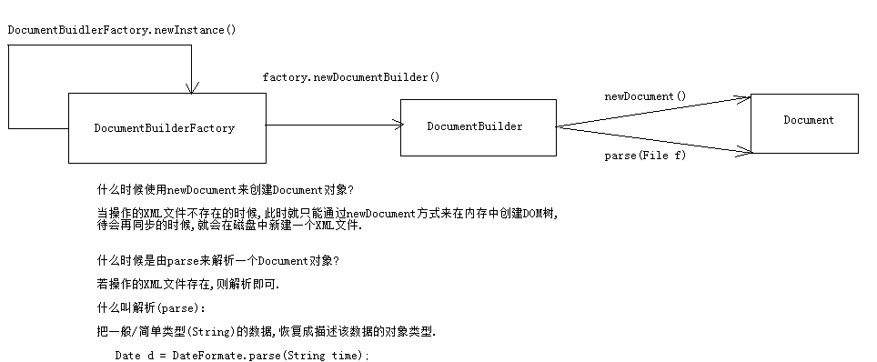

 |  | DOM操作的常用API
Node接口:
String getTextContent():获取元素的文本内容
void setTextContent(String textContent):给元素设置新的文本内容
Node appendChild(Node newChild):往当前元素中增加新的儿子.
老爸.appendChild(新的儿子);
Node removeChild(Node oldChild):从当前节点下删除指定的儿子节点.
-----------------------------------------------------------------------------
Document接口:
Element getDocumentElement():获取并返回文档的根元素对象.
Element getElementById(String elementId):根据指定的id属性的值,获取对应的Element对象.
若当前解析的XML文件没有约束文件,并且没有对id属性有ID类型约束,则不能使用该方法.
NodeList getElementsByTagName(String tagName):根据指定的标签名获取文档中所有的子元素.
Element createElement(String tagName):根据指定的元素名,创建Element对象.
-----------------------------------------------------------------------------
Element接口:
NodeList getElementsByTagName(String tagName):根据指定的标签名获取当前元素下(this)所有的子元素.
void setAttribute(String attrName, String attrValue):为当前元素对象设置指定名子的属性和属性值.
String getAttribute(String attrName):获取当前元素指定属性名的属性值.

 |  | DOM操作练习

练习一

需求:得到某个具体的文本节点的内容:取出第二个联系人的名字
---------------------------------------------------------------------
操作思路:
①:获取Document文档对象.
②:获取XML的根元素对象.
③:找到第二个联系人元素:<linkman>.
④:找到该联系人下的<name>元素.
⑤:获取<name>元素的文本内容.

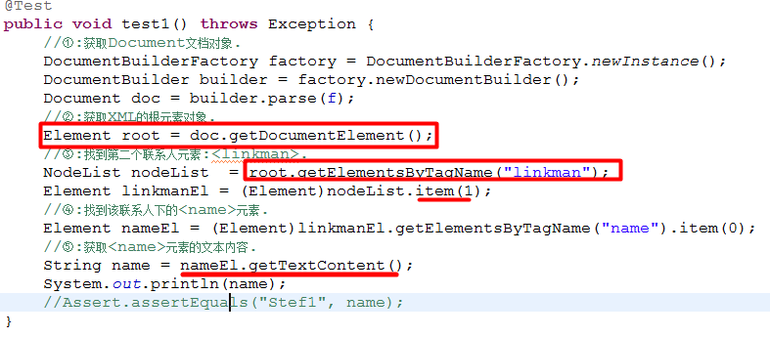

练习二

需求:修改某个元素节点的主体内容：把第一个联系人的邮箱改掉
把will@itsource.cn改成 iwiller@sina.cn
---------------------------------------------------------------------
操作思路:
①:获取Document文档对象.
②:获取XML的根元素对象.
③:找到第一个联系人元素:<linkman>.
④:找到该联系人下的<email>元素.
⑤:设置当前<email>的文本内容为:iwiller@sina.cn.
⑥:把内存中的Document数据同步到磁盘的XML中.

Transformer类:

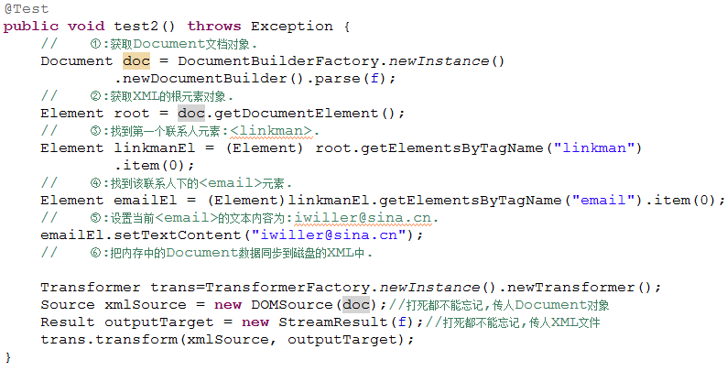

练习三

需求:3、向指定元素节点中增加子元素节点：增加一个联系人信息
---------------------------------------------------------------------
操作思路:
①:获取Document文档对象.
②:获取XML的根元素对象.
③:创建一个<linkman>的XML片段:
1):创建五个新的元素:linkman,name,email,address,group.
2):为name,email,address,group设置文本内容.
3):把name,email,address,group元素作为linkman元素的儿子.
4):把linkman元素作为根元素的儿子.
④:把内存中的Document数据同步到磁盘的XML中.

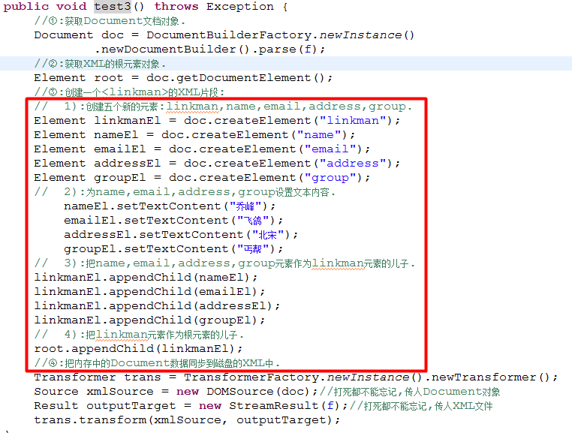

练习四

需求:4、操作XML文件属性：设置/获取联系人的id属性
---------------------------------------------------------------------
操作思路:
①:获取Document文档对象.
②:获取XML的根元素对象.
③:获取第三个联系人
④:为当前的linkman设置id属性,属性值为9527.
⑤:把内存中的Document数据同步到磁盘的XML中.

练习五
需求:5、删除指定元素节点：删除第三个联系人信息
---------------------------------------------------------------------
操作思路:
①:获取Document文档对象.
②:获取XML的根元素对象.
③:获取第三个linkman.
④:删除操作
⑤:把内存中的Document数据同步到磁盘的XML中.
需求:5、删除指定元素节点：删除第三个联系人信息
---------------------------------------------------------------------
操作思路:
①:获取Document文档对象.
②:获取XML的根元素对象.
③:获取第三个linkman.
④:删除操作
⑤:把内存中的Document数据同步到磁盘的XML中.

练习六
需求:6、在内存中创建一个Document对象

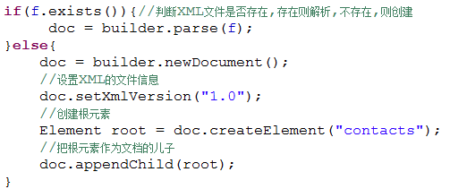

 |  | DOM4J操作

DOM操作:
优点:操作简单,易于理解.
缺点:查询操作性能太低,
DOM4J:第三方组织编写的优秀的DOM操作工具.
我们使用DOM4J:第一步,引入jar包.
优点:更简单,性能更好. 在框架会使用到.
----------------------------------------------------------------------
自学:阅读文档
----------------------------------------------------------------------
压缩包:dom4j-1.6.1.zip
开发引入:把dom4j-1.6.1.jar添加到项目的lib目录中,并build path.
怎么使用:阅读dom4j-1.6.1/docs/index----->[Quick start]---->guide.html
注意:使用DOM4J,使用到的所有的接口/类(Document,Element),全部来源于org.dom4j包.
使用DOM4J,只能一层一层的往下找.

使用DOM4J操作XML,CRUD操作.
-----------------------------------------------------------------------
操作步骤:
1):获取Document对象.
//创建SAX解析器
SAXReader reader = new SAXReader();
//解析器去解析一个XML文件,从而得到org.dom4j.Document对象
Document doc = reader.read(f);
2):获取根元素对象.
Element root = document.getRootElement();
3):具体操作

需求1:查询所有联系人的信息:

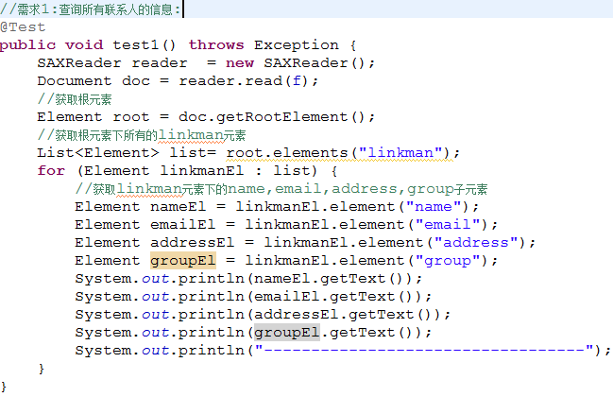

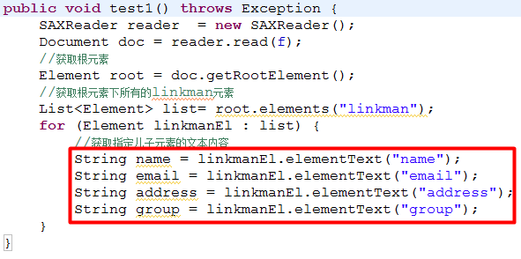

 |  |  |  | 优化

需求2:新增一个联系人的信息:

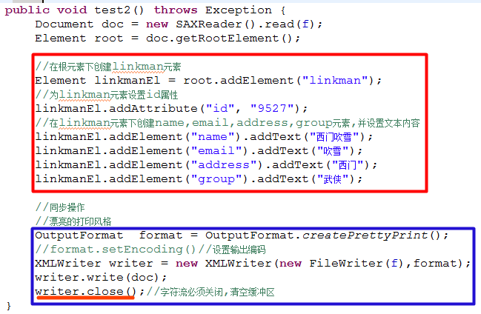

 |  |  | 小结
XML解析操作:
DOM:
DOM4J:
---------------------------------------------------------------
DOM操作的基本练习:
1、得到某个具体的文本节点的内容:取出第二个联系人的名字
2、修改某个元素节点的主体内容：把第一个联系人的邮箱改掉
3、向指定元素节点中增加子元素节点：增加一个联系人信息
4、操作XML文件属性：设置/获取联系人的id属性
5、删除指定元素节点：删除第三个联系人信息
DOM4J:
查询联系人信息
新增一个联系人信息
----------------------------------------------------------------

DOM：Document Object Model，文档对象模型，将文档中的成员描述成一个个对象
DOM的特点：
将整个XML文档一次性加载到内存中，在内存形成一颗树（DOM树），
在程序操作的就是内存中的DOM树，如果要修改本地磁盘总的xml文件中的数据，那么就必须要做同步操作，
将内存中的数据同步到磁盘中
缺点：当xml文件过大，那么可能会造成内存溢出
----------------------------------------------------------------------
如何获取Document对象：
Document doc = builder.parse(file);
如何获取DocumentBuilder对象
DocumentBuilder builder = factory.newDocumentBuilder();
如何获取DocumentBuilderFactory对象
DocumentBuilderFactory factory = DocumentBuilderFactory.newInstance();

XML約束
XML约束

XML约束分类：DTD和Schema
-----------------------------------------------------------------------------------------------------------
DTD语法细节：
主要涉及三个方面：定义元素，定义属性，定义实体
在DTD文档中使用ELEMENT关键字来声明一个XML元素。
元素定义的语法：<!ELEMENT 元素名称 使用规则>
使用规则：
(#PCDATA):指示元素的主体内容只能是普通的文本.(Parsed Character Data)
EMPTY：用于指示元素的主体为空。比如<br/>
ANY:用于指示元素的主体内容为任意类型。
(子元素)：指示元素中包含的子元素
定义子元素及描述它们的关系:
如果子元素用逗号分开，说明必须按照声明顺序去编写XML文档。
如: <!ELEMENT linkman(name,email,group)
如果子元素用“|”分开，说明任选其一。
如:<!ELEMENT linkman(name|email|group)
用+、*、？来表示元素出现的次数
如果元素后面没有+*?:表示必须且只能出现一次
+:表示至少出现一次，一次或多次
*：表示可有可无，零次、一次或多次
?:表示可以有也可以无，有的话只能有一次。零次或一次
如： <!ELEMENT linkman((name*, email?, group)* | address)>
---------------------------------------------------------
属性定义的语法：
语法格式：
<!ATTLIST 元素名
属性名1 属性类型 设置说明
属性名2 属性类型 设置说明
……
>
举例：
<!ATTLIST linkman
name CDATA #REQUIRED
email CDATA #IMPLIED
>
应用：
<linkman name="Neld" email ="neld@520it.com">…</linkman>
<linkman name="Lucy">…</linkman>
--------------------------------------------------------------------------
属性值类型：
CDATA：表示属性的取值为普通的文本字符串
ENUMERATED (DTD没有此关键字)：表示枚举，只能从枚举列表中任选其一，如(鸡肉|牛肉|猪肉|鱼肉)
ID：表示属性的取值不能重复
设置说明
#REQUIRED：表示该属性必须出现
#IMPLIED：表示该属性可有可无
#FIXED：表示属性的取值为一个固定值。语法：#FIXED "固定值"
直接值：表示属性的取值为该默认值
属性类型（ENUMERATED）：
<?xml version = "1.0" encoding="UTF-8" standalone="yes"?>
<!DOCTYPE persons [
<!ELEMENT contacts(linkman*)>
<!ELEMENT linkman EMPTY>
<!ATTLIST linkman gender ( MAN | WOMAN ) "MAN">
]>
<contacts>
<linkman gender="MAN"/>
<linkman gender="WOMAN"/>
<linkman />
</contacts>
-----------------------------------------------------------------------------------------------------------------------
属性类型（ID）:
<?xml version = "1.0" encoding="UTF-8" standalone="yes"?>
<!DOCTYPE persons[
<!ELEMENT persons (person*)>
<!ELEMENT person (name,email)>
<!ELEMENT name (#PCDATA)>
<!ELEMENT email (#PCDATA)>
<!ATTLIST person pid ID #REQUIRED>
]>
<persons>
<person pid="a1">
<name>张三</name>
<email>zhang@520it.com</email>
</person>
<person pid="a2">
<name>李四</name>
<email>li@520it.com</email>
</person>
</persons>

Schema约束:
--------------------------------------------------------------------------------------------------------
XML Schema符合XML语法结构。
DOM、SAX等XML API很容易解析出XML Schema文档中的内容。
XML Schema则采用与XML文档同样的合法性验证机制。
XML Schema对名称空间支持得非常好。
XML Schema比XML DTD支持更多的数据类型，并支持用户自定义新的数据类型。
XML Schema定义约束的能力非常强大，可以对XML实例文档作出细致的语义限制。
XML Schema基本上满足了关系模式在数据描述上的需要。
XML Schema不能像DTD一样定义实体，比DTD更复杂。
-------------------------------------------------------------------
XML Schema 文件自身就是一个XML文件，但它的扩展名通常为.xsd。
一个XML Schema文档通常称之为模式文档(约束文档)，遵循这个文档书写的xml文件称之为实例文档。
和XML文件一样，一个XML Schema文档也必须有一个根结点，但这个根结点的名称为Schema。
编写了一个XML Schema约束文档后，通常需要把这个文件中声明的元素绑定到一个ＵＲＩ地址上，在XML Schema技术中有一个专业术语来描述这个过程，即把XML Schema文档声明的元素绑定到一个名称空间上，以后XML文件就可以通过这个URI（即名称空间）来告诉解析引擎，xml文档中编写的元素来自哪里，被谁约束。
-------------------------------------------------------------------------------------
contactsSchema.xsd：
<?xml version="1.0" encoding="UTF-8" ?>
<xs:schema xmlns:xs="http://www.w3.org/2001/XMLSchema"
targetNamespace="http://520it.com" elementFormDefault="qualified">
<xs:element name="contacts">
<xs:complexType>
<xs:sequence maxOccurs='unbounded'>
<xs:element name="linkman">
<xs:complexType>
<xs:sequence>
<xs:element name='name' type='xs:string' />
<xs:element name='email' type='xs:string' />
<xs:element name='address' type='xs:string' />
<xs:element name='group' type='xs:string' />
</xs:sequence>
<xs:attribute name="id" type="xs:long" use="required" />
</xs:complexType>
</xs:element>
</xs:sequence>
</xs:complexType>
</xs:element>
</xs:schema>
----------------------------------------------------
<?xml version="1.0" encoding="UTF-8"?>
<cd:contacts xmlns:cd="http://520it.com"
xmlns:xs="http://www.w3.org/2001/XMLSchema-instance"
xs:schemaLocation="http://520it.com contactsSchema.xsd">
<cd:linkman id="1">
<cd:name>neld</cd:name>
<cd:email>neld@520it.com</cd:email>
<cd:address>广州</cd:address>
<cd:group>小码哥教育</cd:group>
</cd:linkman>
</cd:contacts>
-------------------------------------------------------------------------------------------------
名称空间的概念：
在XML Schema中，每个约束模式文档都可以被赋以一个唯一的名称空间，名称空间用一个唯一的URI（Uniform Resource Identifier，统一资源标识符）表示。 在Xml文件中书写标签时，可以通过名称空间声明（xmlns），来声明当前编写的标签来自哪个Schema约束文档。如：
<cd:contacts xmlns:cd=“http://520it.com”>
<cd:linkman>……</cd:linkman>
</cd:contacts>
此处使用cd来指向声明的名称，以便于后面对名称空间的引用。
注意：名称空间的名字语法容易让人混淆，尽管以 http:// 开始，那个 URL 并不指向一个包含模式定义的文件。事实上，这个 URL：http://520it.com根本没有指向任何文件，只是一个分配的名字。
使用名称空间引入Schema
为了在一个XML文档中声明它所遵循的Schema文件的具体位置，通常需要在Xml文档中的根结点中使用schemaLocation属性来指定，例如：
<cd:contacts xmlns:cd="http://520it.com"
xmlns:xs="http://www.w3.org/2001/XMLSchema-instance"
xs:schemaLocation="http://520it.com contactsSchema.xsd">
<cd:linkman>...</cd:linkman>
</cd:contacts>schemaLocation此属性有两个值。第一个值是需要使用的命名空间。第二个值是供命名空间使用的 XML schema 的位置，两者之间用空格分隔。
注意，在使用schemaLocation属性时，也需要指定该属性来自哪里。
--------------------------------------------------------------------------------------------
一个XML文件引入多个Schema约束：
contactsSchema2.xsd
<?xml version="1.0" encoding="UTF-8" ?>
<xs:schema xmlns:xs="http://www.w3.org/2001/XMLSchema"
targetNamespace="http://www.520it.com" elementFormDefault="qualified">
<xs:element name="linkman">
<xs:complexType>
<xs:sequence>
<xs:element name="name" type="xs:string"/>
<xs:element name="age" type="xs:int"/>
</xs:sequence>
</xs:complexType>
</xs:element>
</xs:schema>
----------------------------------------------------
contacts.xml
<?xml version="1.0" encoding="UTF-8"?>
<contacts xmlns="http://520it.com" xmlns:cn="http://www.520it.com"
xmlns:xs="http://www.w3.org/2001/XMLSchema-instance"
xs:schemaLocation="
http://520it.com contactsSchema.xsd
http://www.520it.com contactsSchema2.xsd">
<linkman id="1">
<name>张三</name>
<email>zhang3@sina.cn</email>
<address>成都</address>
<group>朋友</group>
</linkman>
<cn:linkman>
<cn:name>李四</cn:name>
<cn:age>34</cn:age>
</cn:linkman>
</contacts>

